Лист1
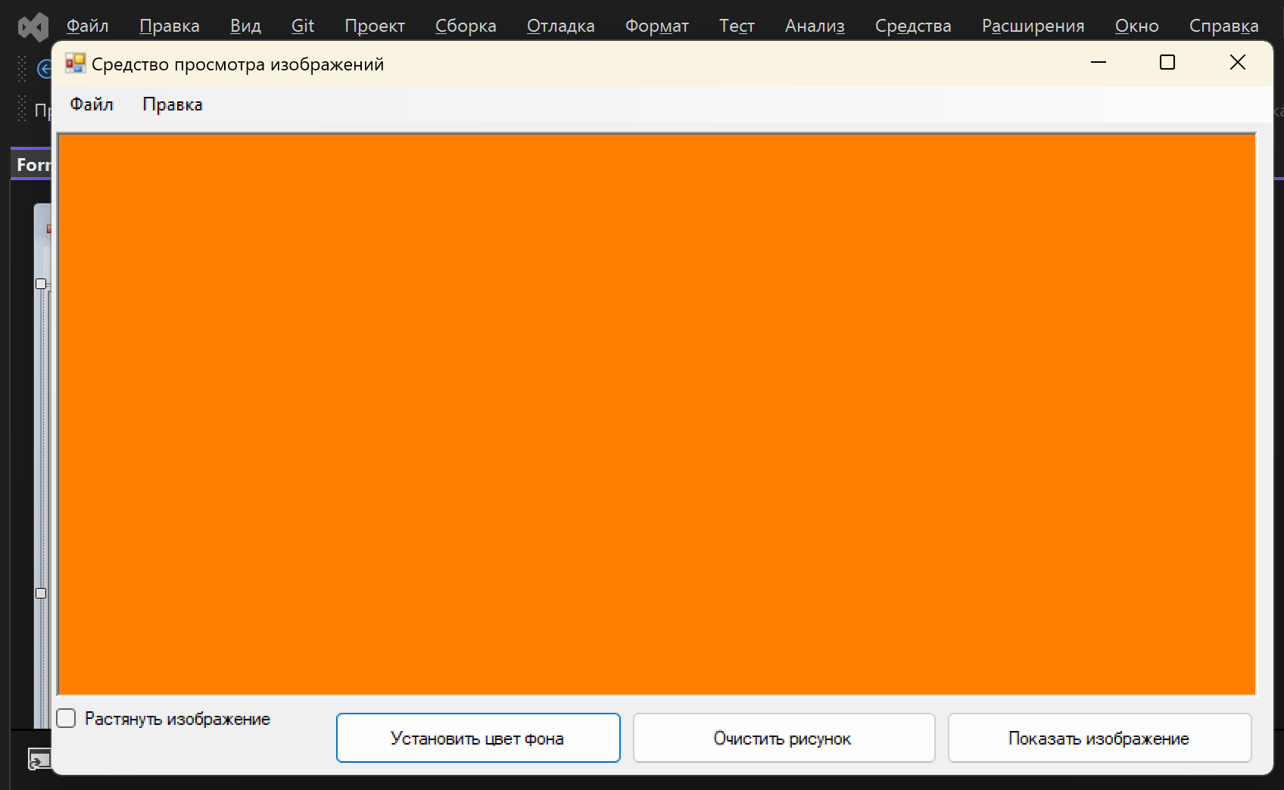
Программма для просмотра изображений.
№ | Описание проверки: | Пример: | Результат:
1 | Выбор фотографии при нажатии кнопки "Выбрать изображение". Также можно открыть изображение через верхнюю панель: Файл > Открыть. | 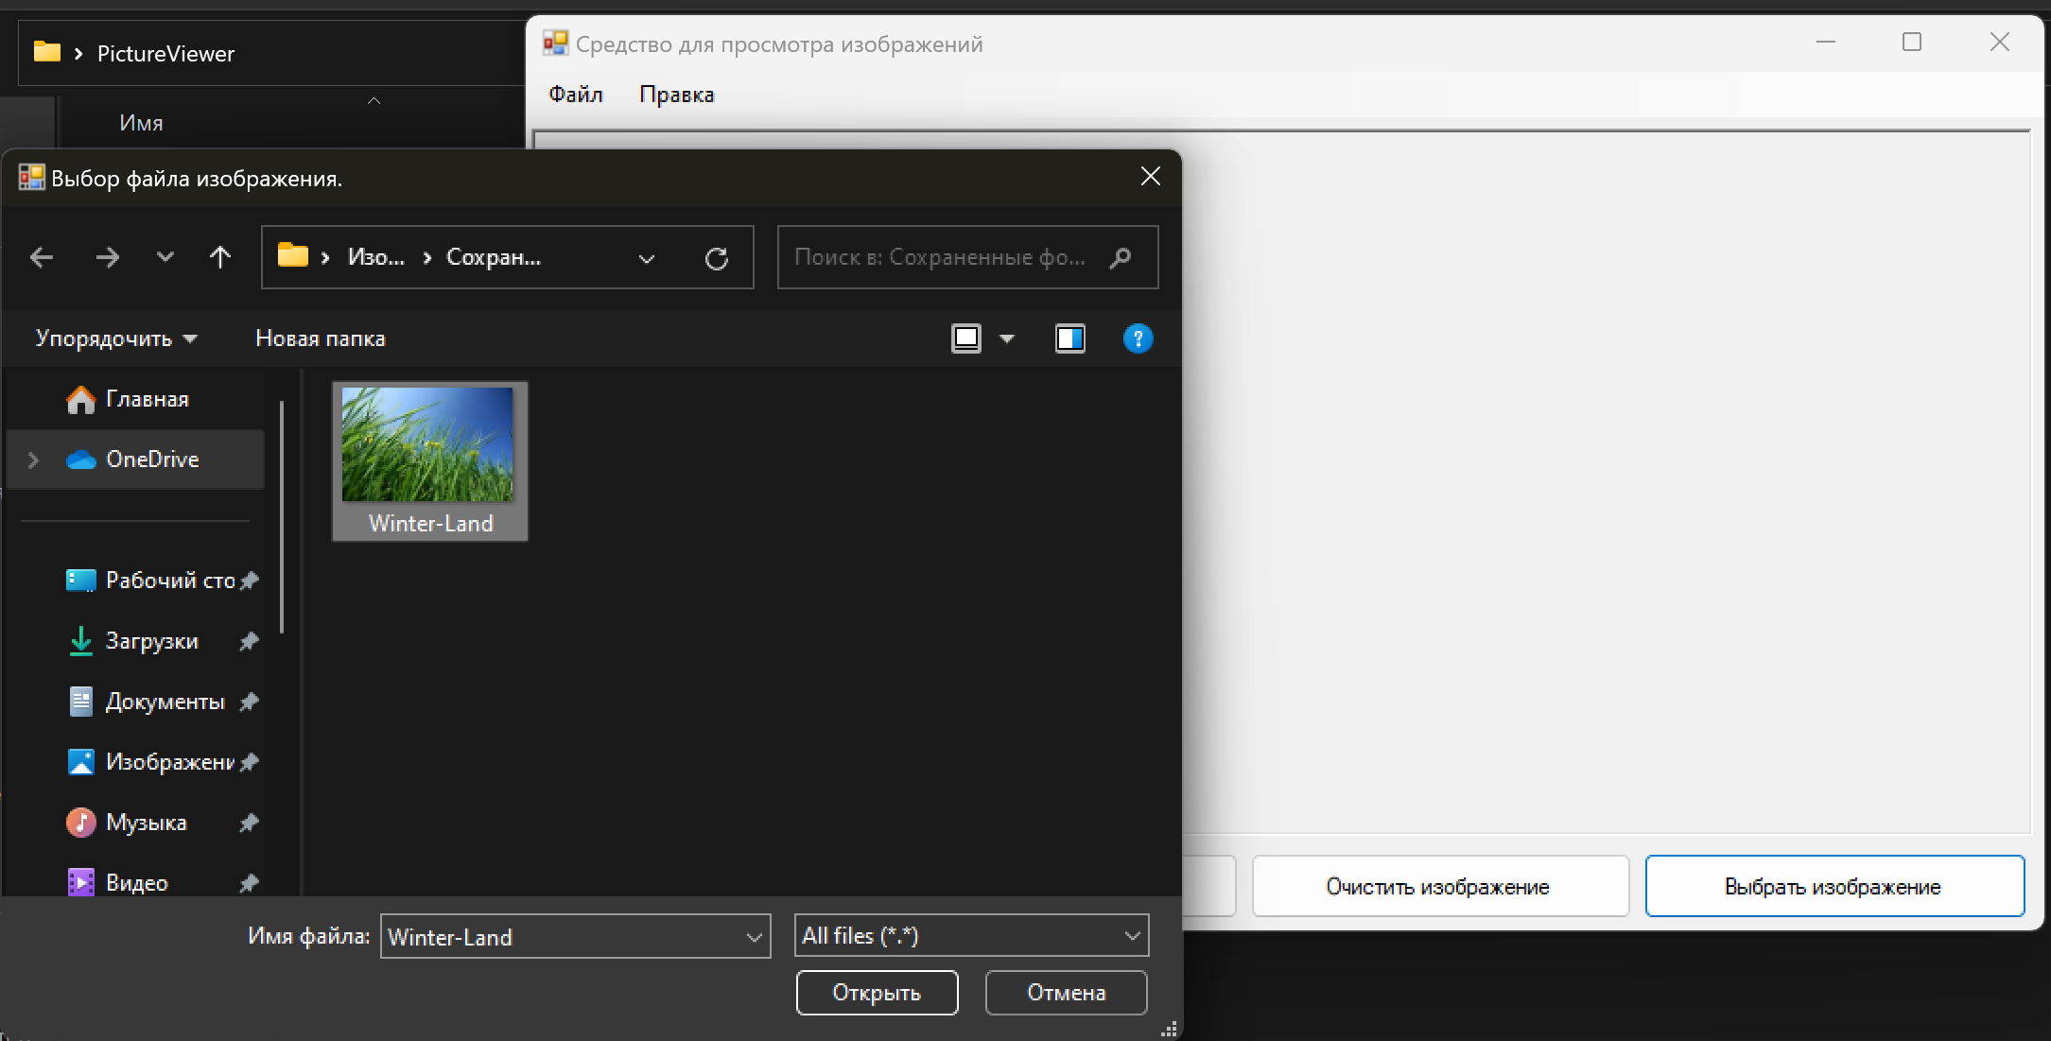 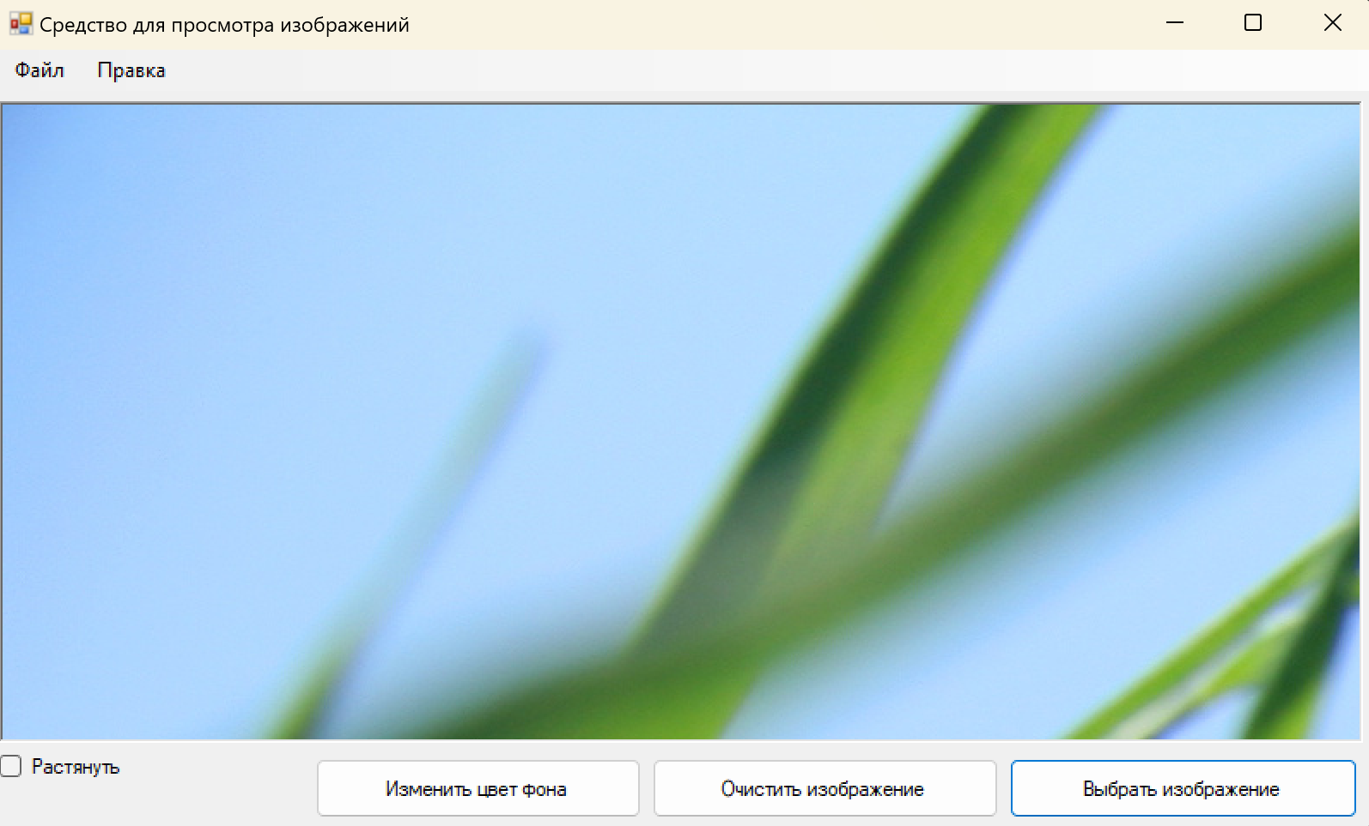 | При нажатии кнопки "Выбрать изображение" можно выбрать изображение с любым форматом.
2 | Изменение размера изображения при нажатии на поле "Растянуть". Это же можно сделать с помощью верхней панели: Правка > Растянуть | 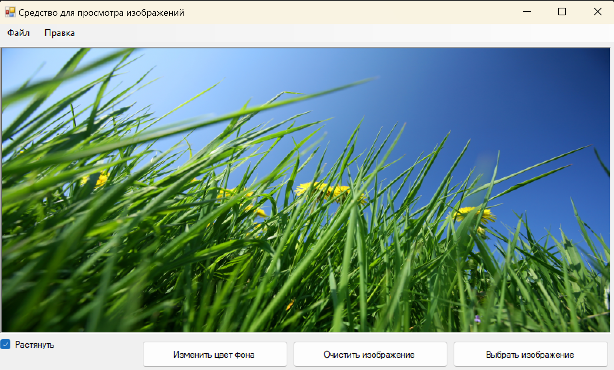 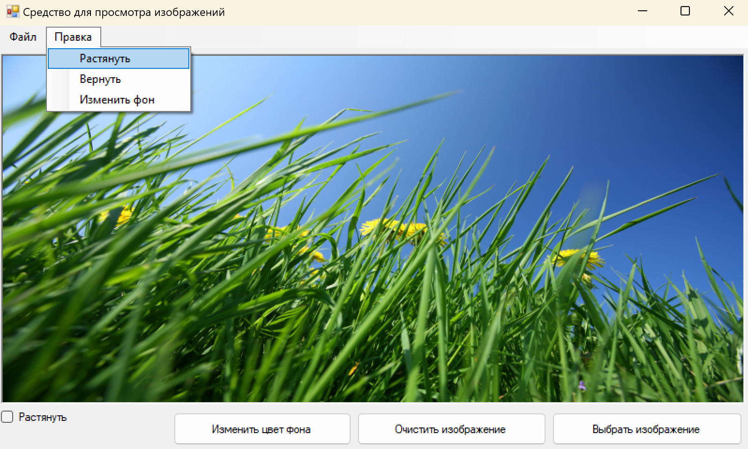 | При нажатии на кнопку "Растянуть" изображение растягивается на все рабочее окно.
3 | Возвращение изначального размера фотографии с помощью повторного нажатия на кнопку "Растянуть", либо через верхнюю панель: Правка > Вернуть |  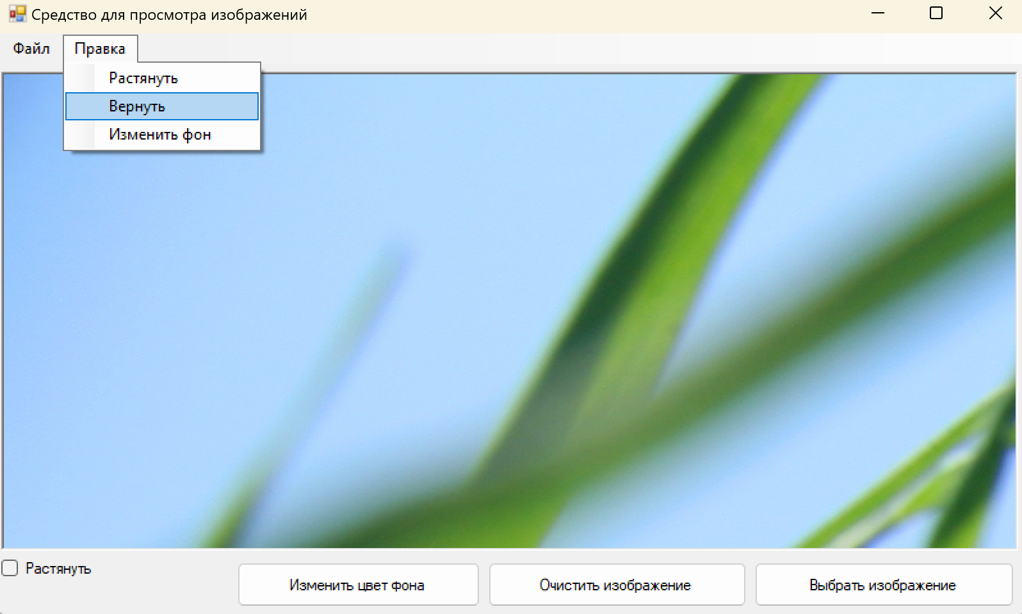 | При повторном нажатии "Растянуть" изображение возвращается в свой изначальный размер.
4 | Удаление фотографии при нажатии кнопки "Очистить изображение". | 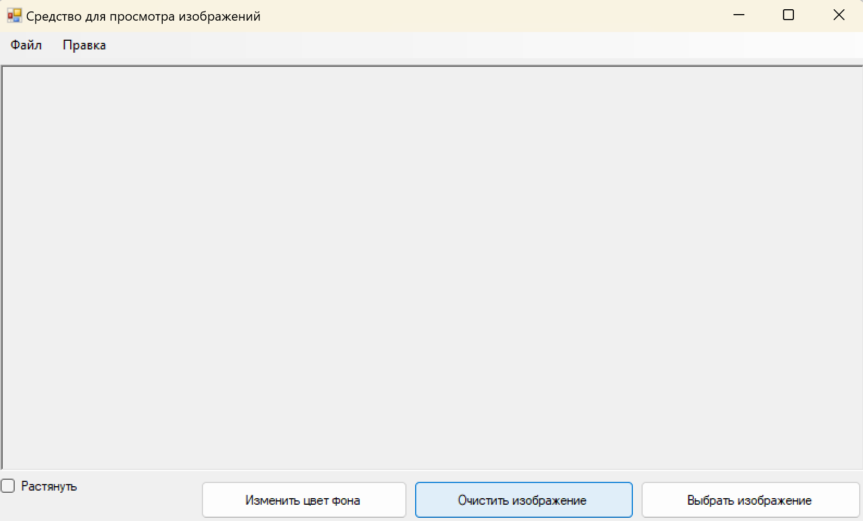 | При нажатии кнопки "Очистить изображение" изображение удаляется.
5 | Изменение цвета заднего фона при нажатии кнопки "Изменить цвет фона", либо через верхнюю панель: Правка > Изменить фон. | 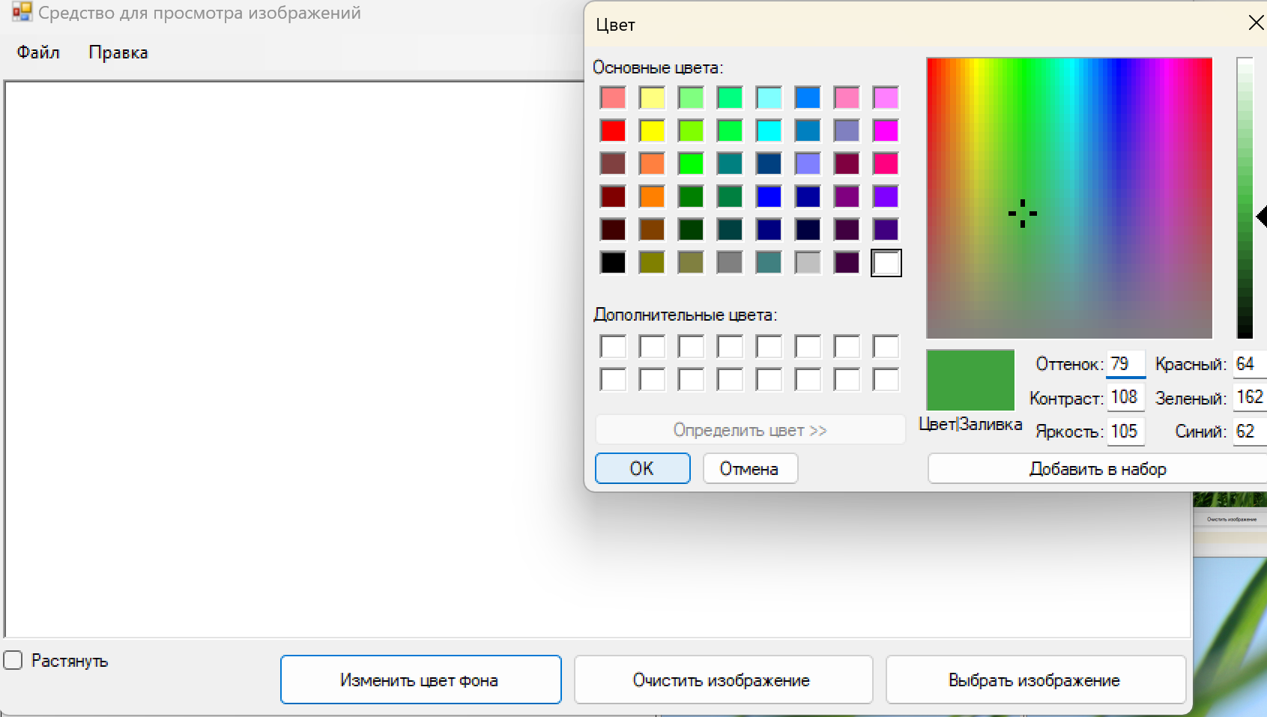 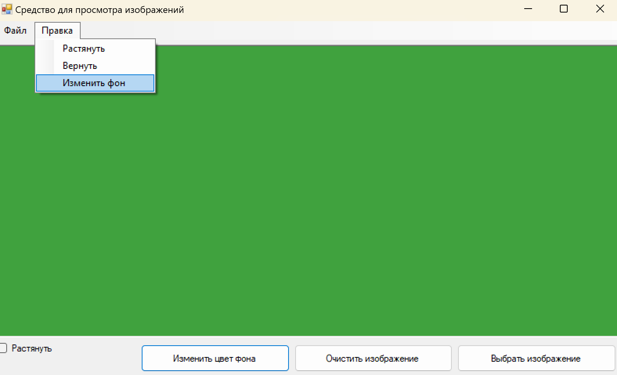 | При нажатии кнокпи "Установить цвет фона" фон изменяется на любой выбранный цвет.

